Hoja1
PAUTA CONTROL EFECTIVO Y EQUIVALENTE AL EFECTIVO

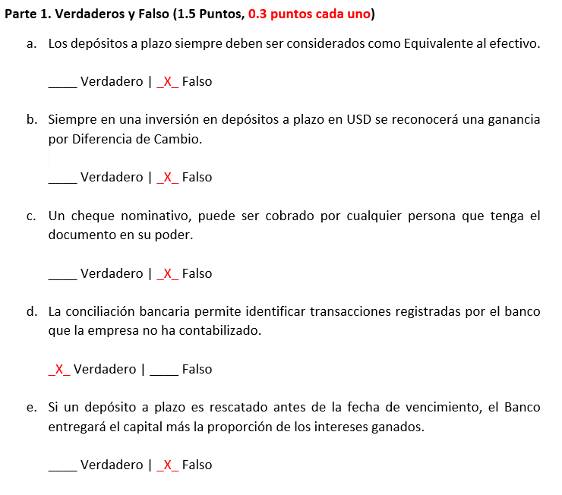

 | FECHA | DETALLE |  | DEBE | HABER

 | 2022-08-10 | ---1
0,5 PUNTO |  | DEPOSITO A PLAZO CLP - 120 |  | 25,000,000
 |  |  | BANCO |  | 25,000,000
 |  | Inversión en DP CLP - 120 Días

 | 2022-12-08 | ---2
0,5 PUNTO |  | DEPOSITO A PLAZO CLP - 120 |  | 450,000 |  | Inversión | 25,000,000
 |  |  | INTERES GANADO DP |  | 450,000 | Interés | 0.45% | periodo 30 días
 |  | Por el interés ganado |  |  |  | Interés | 1.80% | periodo 120 días
 |  |  |  |  |  | Interés ganado | 450,000
 |  | ---3 |  |  |  | Rescate | 25,450,000
0,5 PUNTO |  | BANCO |  | 25,450,000
 |  |  | DEPOSITO A PLAZO CLP -120 |  | 25,450,000
 |  | Por el rescate del DP CLP - 120.

 | sumas iguales |  |  | 50,900,000 | 50,900,000

 | FECHA | DETALLE |  | DEBE | HABER |  |  |  |  | FECHA | DETALLE |  | DEBE | HABER

0,3 PUNTO | 2022-03-15 | ---1 |  |  |  |  |  |  |  | 2022-03-15 | ---1
 |  | FONDO MUTUOS ACCIONARIOS |  | 35,000,000 |  | Inversión | 35,000,000 |  |  |  | FONDO MUTUOS ACCIONARIOS |  | 35,000,000 |  | Inversión | 35,000,000
 |  |  | BANCO |  | 35,000,000 | Valor Cuota | 28,000 |  |  |  |  | BANCO |  | 35,000,000 | Valor Cuota | 28,000
 |  | Inversión en Fondos Mutuos |  |  |  | N° Cuotas | 1,250 |  |  |  | Inversión en Fondos Mutuos |  |  |  | N° Cuotas | 1,250

 | 2022-05-20 | ---2 |  |  |  |  |  |  |  | 2022-05-20 | ---2
0,3 PUNTO |  | FONDO MUTUOS ACCIONARIOS |  | 553,000 |  | Valor Cuota | 29,580 | al 20-05-22 |  |  | FONDO MUTUOS ACCIONARIOS |  | 1,975,000 |  | Valor Cuota | 29,580 | al 20-05-22
 |  |  | VARIACÓN FONDO MUTUO |  | 553,000 | Valor Cuota | 28,000 | al 15-03-22 |  |  |  | VARIACÓN FONDO MUTUO |  | 1,975,000 | Valor Cuota | 28,000 | al 15-03-22
 |  | Por la variación de las 350 cuotas a recatar |  |  |  | Variación V. Cuota | 1,580 |  |  |  | Por la variación de las 350 cuotas a recatar |  |  |  | Variación V. Cuota | 1,580
 |  |  |  |  |  | N° Cuotas a rescatar | 350 |  |  |  |  |  |  |  | N° Cuotas a rescatar | 350
 |  | ---3 |  |  |  | Actualización Cuotas a Recatar | 553,000 | (350x1.580) |  |  | ---3 |  |  |  | Saldo N° Cuotas después rescate | 900
0,3 PUNTO |  | BANCO |  | 10,353,000 |  | Valor Rescate | 10,353,000 | (350x29.580) |  |  | BANCO |  | 10,353,000 |  | Actualización Total Cuotas antes Rescate | 1,975,000 | (1.250x1.580)
 |  |  | FONDO MUTUOS ACCIONARIOS |  | 10,353,000 |  |  |  |  |  |  | FONDO MUTUOS ACCIONARIOS |  | 10,353,000 | Valor Rescate | 10,353,000 | (350x29.580)
 |  | Por el rescate de 350 cuotas del FM |  |  |  |  |  |  |  |  | Por el rescate de 350 cuotas del FM

 | 2022-06-08 | ---4 |  |  |  |  |  |  |  | 2022-06-08 | ---4
0,3 PUNTO |  | FONDO MUTUOS ACCIONARIOS |  | 787,500 |  | Valor Cuota | 31,150 | al 08-06-22 |  |  | FONDO MUTUOS ACCIONARIOS |  | 1,413,000 |  | Valor Cuota | 31,150 | al 08-06-22
 |  |  | VARIACÓN FONDO MUTUO |  | 787,500 | Valor Cuota | 28,000 | al 15-03-22 |  |  |  | VARIACÓN FONDO MUTUO |  | 1,413,000 | Valor Cuota | 29,580 | al 20-05-22
 |  | Por la variación de las 250 cuotas a recatar |  |  |  | Variación V. Cuota | 3,150 |  |  |  | Por la variación de las 250 cuotas a recatar |  |  |  | Variación V. Cuota | 1,570
 |  |  |  |  |  | N° Cuotas a rescatar | 250 |  |  |  |  |  |  |  | N° Cuotas a rescatar | 250
 |  | ---5 |  |  |  | Actualización Cuotas a Recatar | 787,500 | (250x1.580) |  |  | ---5 |  |  |  | Saldo N° Cuotas después rescate | 650
0,3 PUNTO |  | BANCO |  | 7,787,500 |  | Valor Rescate | 7,787,500 | (250x31.150) |  |  | BANCO |  | 7,787,500 |  | Actualización Total Cuotas antes Rescate | 1,413,000 | (900x1.570)
 |  |  | FONDO MUTUOS ACCIONARIOS |  | 7,787,500 |  |  |  |  |  |  | FONDO MUTUOS ACCIONARIOS |  | 7,787,500 | Valor Rescate | 7,787,500 | (250x31.150)
 |  | Por el rescate de 250 cuotas del FM |  |  |  |  |  |  |  |  | Por el rescate de 250 cuotas del FM

 | sumas iguales |  |  | 54,481,000 | 54,481,000 |  |  |  |  | sumas iguales |  |  | 56,528,500 | 56,528,500

 | FECHA | DETALLE |  | DEBE | HABER

 | 2022-02-14 | ---1
0,38 PUNTO |  | DEPOSITO A PLAZO UF - 90 |  | 28,000,000 |  | Inversión | 28,000,000
 |  |  | BANCO |  | 28,000,000 | Valor UF 14-02-22 | 31,351.65
 |  | Inversión Depósito a Plazo en UF 90 Días |  |  |  | Inversión en UF | 893.09

 | 2022-05-15 | ---2 |  |  |  | Inversión en UF | 893.09
0,38 PUNTO |  | DEPOSITO A PLAZO UF - 90 |  | 977,246 |  | Valor UF 15-05-22 | 32,445.88
 |  |  | VARIACÓN UF DP |  | 977,246 | Valor UF 14-02-22 | 31,351.65
 |  | Por la variación de la UF en DP |  |  |  | Variación UF | 1,094
 |  |  |  |  |  | Variación DP UF | 977,246
 |  | ---3
0,38 PUNTO |  | DEPOSITO A PLAZO UF - 90 |  | 260,794 |  | Interés | 0.30% | periodo de 30 días
 |  |  | INTERES GANADO DP |  | 260,794 | Interés | 0.90% | periodo de 90 días
 |  | Por los intereses ganados en DP UF |  |  |  | Interés en UF | 8.04 | (893,09x0,90%)
 |  |  |  |  |  | Interés ganado en CLP | 260,794
 |  | ---4
0,38 PUNTO |  | BANCO |  | 29,237,885
 |  |  | DEPOSITO A PLAZO CLP -120 |  | 29,237,885 | Inversión en UF | 893.09
 |  | Por el rescate del DP UF - 90. |  |  |  | Interés Ganado en UF | 8.04
 |  |  |  |  |  | Monto a Rescatar en UF | 901.13
 |  |  |  |  |  | Valor UF 15-05-22 | 32,445.88
 |  |  |  |  |  | Rescate en CLP | 29,237,885

 | sumas iguales |  |  | 58,475,924 | 58,475,924

 |  |  |  |  |  |  | PARTE 1 | 4 | X | 0.30 | 1.20
 |  |  |  |  |  |  | PARTE 2.A | 3 | X | 0.50 | 1.25
 |  |  |  |  |  |  | PARTE 2.B | 5 | X | 0.30 | 1.50
 |  |  |  |  |  |  | PARTE 2.C | 0 | X | 0.38 | 0.00
 |  |  |  |  |  |  | BASE |  |  |  | 1.00
 |  |  |  |  |  |  |  |  |  | NOTA FINAL | 5.00

